Datos personales
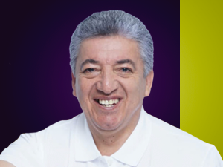

Nombres: | Eckenner Reader
Apellidos: | Recalde Álava
Facebook: | https://www.facebook.com/EckennerID12/
Twitter: | @EckennerID
Descripción:

